1 - liczebnosc_wiek
Pierwsze rejestracje używanych samochodów osobowych sprowadzonych z zagranicy w Polsce, w latach 2024 - 2025 analizy PZPM na podstawie Centralnej Ewidencji Pojazdów

 | Sty | Lut | Mar | Kwi | Maj | Cze | Lip | Sie | Wrz | Paź | Lis | Gru | RAZEM
2024 | 66,186 | 72,408 | 77,918 | 79,087 | 72,082 | 71,814 | 79,987 | 72,310 | 74,241 | 84,992 | 66,966 | 64,519 | 882,510
2025 | 69,287 | 69,649 | 77,652 | 79,122 | 72,653 | 69,240 | 78,331 | 66,914 | 73,773 | 77,057 | 59,809 |  | 793,487
%zmiana r/r | 4.7% | -3.8% | -0.3% | 0.0% | 0.8% | -3.6% | -2.1% | -7.5% | -0.6% | -9.3% | -10.7% |  | -3.0%
Pierwsze rejestracje używanych samochodów osobowych w Polsce 2024 - 2025
 | 2024 | 2025
Sty | 66,186 | 69,287
Lut | 72,408 | 69,649
Mar | 77,918 | 77,652
Kwi | 79,087 | 79,122
Maj | 72,082 | 72,653
Cze | 71,814 | 69,240
Lip | 79,987 | 78,331
Sie | 72,310 | 66,914
Wrz | 74,241 | 73,773
Paź | 84,992 | 77,057
Lis | 66,966 | 59,809
Gru | 64,519
 |  |  |  |  |  |  |  |  | Struktura wieku Sty-Lis 2025
 |  |  |  |  |  |  |  |  | Wiek | Liczba pojazdów | Udział %
 |  |  |  |  |  |  |  |  | do 4 lat | 84,843 | 10.69%
 |  |  |  |  |  |  |  |  | 5-10 lat | 278,271 | 35.07%
 |  |  |  |  |  |  |  |  | >10 lat | 430,372 | 54.24%
 |  |  |  |  |  |  |  |  | Razem | 793,486 | 100%

źródło: PZPM na podstawie CEP

2 - EURO_rodzaj_paliwa
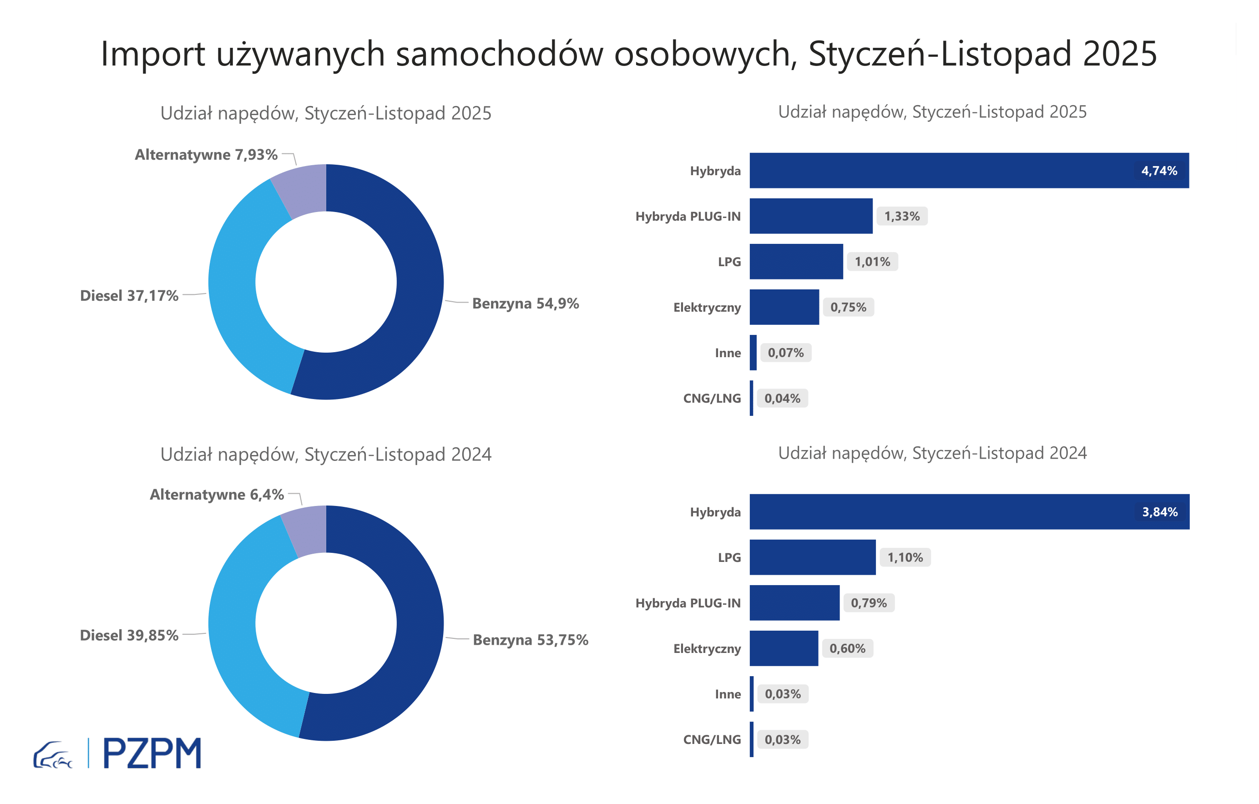

Pierwsze rejestracje używanych samochodów osobowych według rodzaju napędu
Rodzaj napędu | Styczeń-Listopad 2024 |  | Styczeń-Listopad 2025 |  | Zmiana % r/r | Zmiana udziału r/r
 | tys. szt. | udział % | tys. szt. | udział %
Benzyna | 439,7 | 53.8% | 435,7 | 54.9% | -0.9% | +1,2 pp
Diesel | 326,0 | 39.9% | 294,9 | 37.2% | -9.5% | -2,7 pp
Pozostałe | 52,3 | 6.4% | 62,9 | 7.9% | 20.2% | +1,5 pp
w tym:
Elektryczny | 4.9 | 0.6% | 5.9 | 0.7% | 21.2% | +0,1 pp
Hybryda | 31.4 | 3.8% | 37.6 | 4.7% | 19.5% | +0,9 pp
Hybryda PLUG-IN | 6.4 | 0.8% | 10.5 | 1.3% | 63.6% | +0,5 pp
LPG | 9.0 | 1.1% | 8.0 | 1.0% | -11.4% | -0,1 pp
CNG/LNG | 0.3 | 0.0% | 0.3 | 0.0% | 9.1% | +0,0 pp
Inne | 0.3 | 0.0% | 0.6 | 0.1% | 113.9% | +0,0 pp

3 - TOP_marki
Pierwsze rejestracje - używane samochody osobowe sprowadzone do Polski - TOP 10 w 2025
Pierwsze rejestracje używanych samochodów osobowych w Polsce*
Lp.** | Marka | Styczeń-Listopad 2024 | Styczeń-Listopad 2025 | Zmiana % r/r
1 | VOLKSWAGEN | 80,662 | 74,940 | -7.1%
2 | FORD | 77,270 | 73,657 | -4.7%
3 | OPEL | 73,861 | 69,346 | -6.1%
4 | AUDI | 66,358 | 59,501 | -10.3%
5 | BMW | 52,244 | 50,010 | -4.3%
6 | MERCEDES-BENZ | 39,217 | 41,249 | 5.2%
7 | PEUGEOT | 37,704 | 38,809 | 2.9%
8 | HYUNDAI | 35,871 | 37,529 | 4.6%
9 | RENAULT | 37,801 | 34,342 | -9.2%
10 | TOYOTA | 31,527 | 29,040 | -7.9%
* źródło: PZPM na podstawie danych CEP
** kolejność wg rejestracji w 2025 roku

